关系图
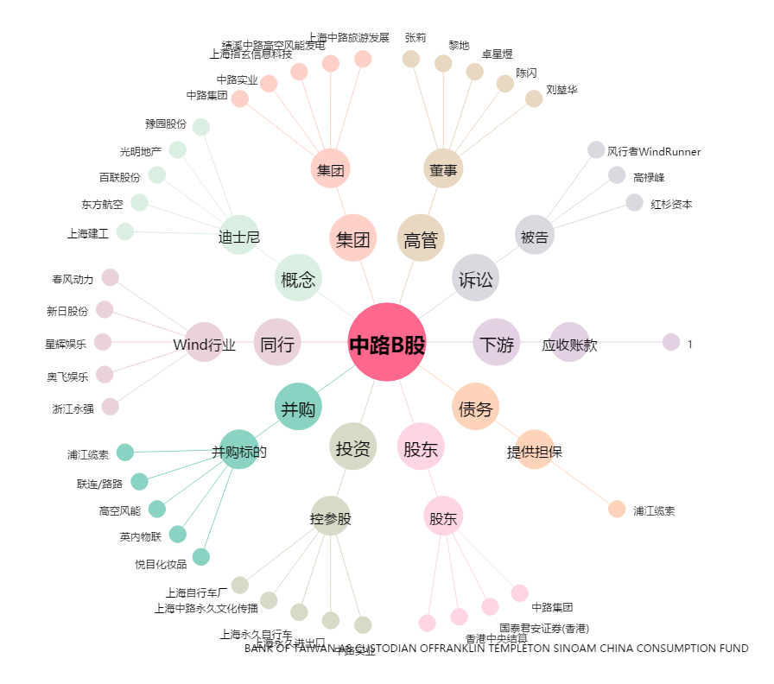
中路B股[900915.SH] - 关系概览图

